RedBasica
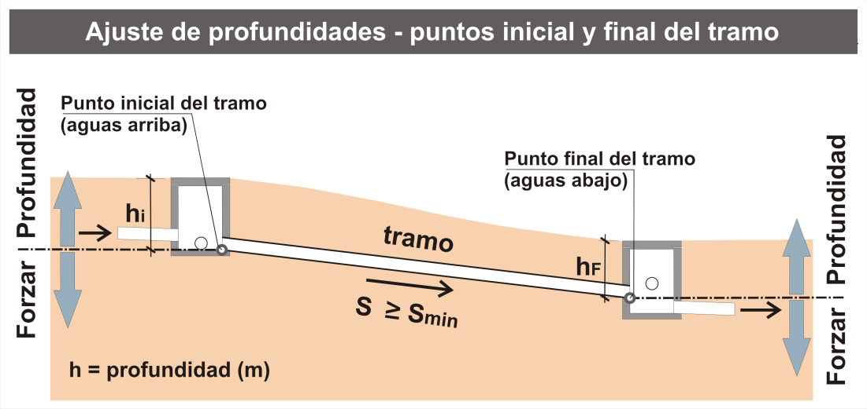
RedBasica

Sistema de Esgoto - Rede Básica Condominial

Cidade: |  | 0
Área: |  | 0
Sub-Bacia: |  | 0
Autor: |  | 0 |  |  |  |  |  |  |  |  | 0.00
Data: |  | 0
 |  |  |  |  |  |  |  |  |  |  | 0.00
 | - |  |  |  |  | 0 | 0
Nº Colector e Tramo Actual | Extensión (m) | CONTRIBUCIÓNES - IDENTIFICACIÓN |  |  |  | CONTRIBUCIÓN EQUIVALENTE EN FAMILIAS |  | CAUDALES |  |  | Ubicación del Tramo (Calzada=0 e Acera=1) | Interferéncias (aux_Prof_i) | FORZAR PROFUNDIDAD - punto AGUAS ARRIBA del tramo (m) | aux ajuste prof | PROFUNDIDADES |  | FORZAR PROFUNDIDAD - punto AGUAS ABAJO del tramo (m) | PENDIENTES |  |  |  | Manning (n) | VERIFICACIÓN HIDRAULICA Y DE LAS CONDICIÓNES DE ESCURRIMIENTO |  |  |  |  |  |  |  | TIPO - INSPECCIÓN DE AGUAS ARRIBA | TIPO - INSPECCIÓN DE AGUAS ABAJO | OBSERVACIONES
 |  | TRAMOS DE AGUAS ARRIBA |  |  | RAMALES CONDOMINIALES Y OTROS | RAMALES CONDOMINIALES Y OTROS |  | INFILTRACIÓN en el tramo (l/s) | CAUDAL total FINAL DE PLAN (l/s) | CAUDAL total INICIO DE PLAN (l/s) |  |  |  |  | Profundidad - punto AGUAS ARRIBA del tramo (m) | Profundidad - punto AGUAS ABAJO del tramo (m) |  |  |  |  |  |  | FINAL DE PLAN |  |  |  |  | INICIO DE PLAN
 |  | Tramo anterior- Colector actual Id | Colector m1 Id | Colector m2 Id | Manzanas y Otros Id | Cantidad FINAL (QE) | Cantidad INICIAL (QE) |  |  |  |  |  |  |  |  |  |  | Terreno (m/m) | S min ADMITIDO Colector (m/m) | S ADOPTADO colector (m/m) | DN ADOPTADO (mm) |  | Caudal de proyecto Qmax (l/s) | Lámina Líquida y/do (%) | Fuerza Arraste (Pa) | Velocidad crítica Vc (m/s) | Velocidad (m/s) | Caudal inicial Qi (l/s) | Lámina Líquida y/do (%) | Fuerza Arraste (Pa)

